Front-end
 |  |  |  |  |  |  | Página 4 de 24
 |  |  |  |  |  |  | Ir al Indice
 |  | ELEMENTOS FRONT-END
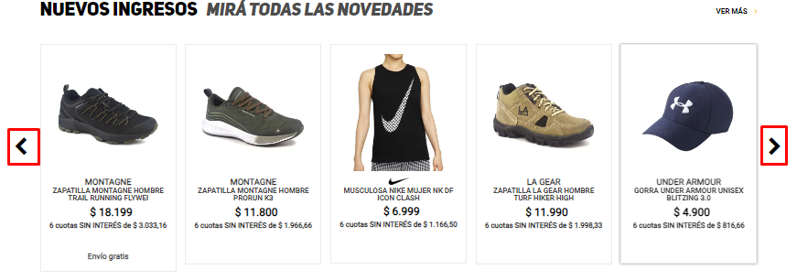

 | Carrusel |  |  |  |  | Hamburguesa

 |  |  |  |  | Tabla

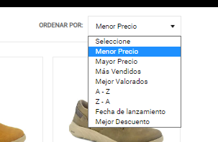

Desplegable |  |  |  | Links |  | Botón

 |  |  | Search bar

Graficos
 |  |  |  | Página 20 de 24
 |  |  |  | Ir al Indice

Tipos de Caso de Prueba
Funcional Positivo | 7
Funcional Negativo | 2
Visual Positivo | 1
Visual Negativo | 0
Contenido Positivo | 2
Contenido Negativo | 0

 |  | Prioridad
Resultado |  | Baja | 0
Pasó | 8 | Media | 7
Falló | 4 | Alta | 5

Métricas
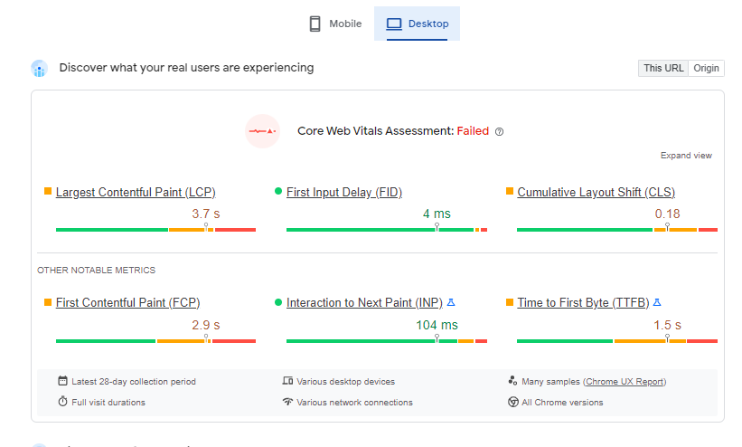
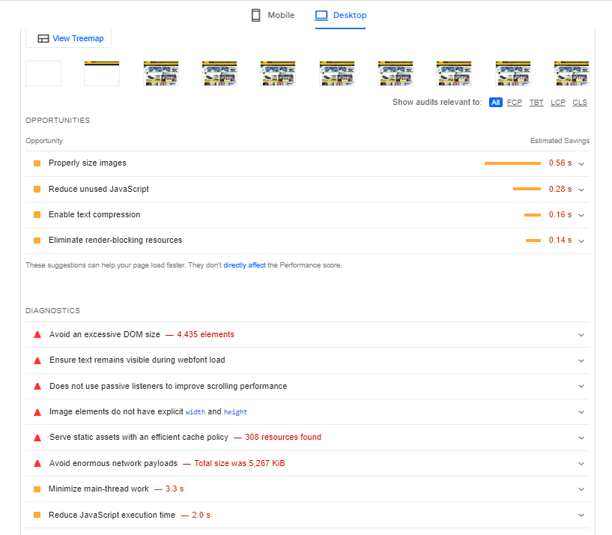
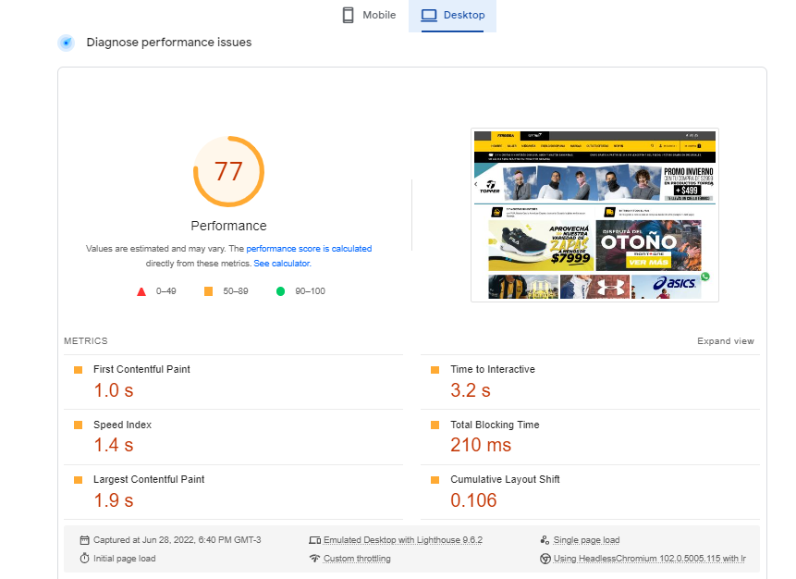
 | Página 21 de 24
 | Ir al Indice
Ejecución de la herramienta UN html Checker

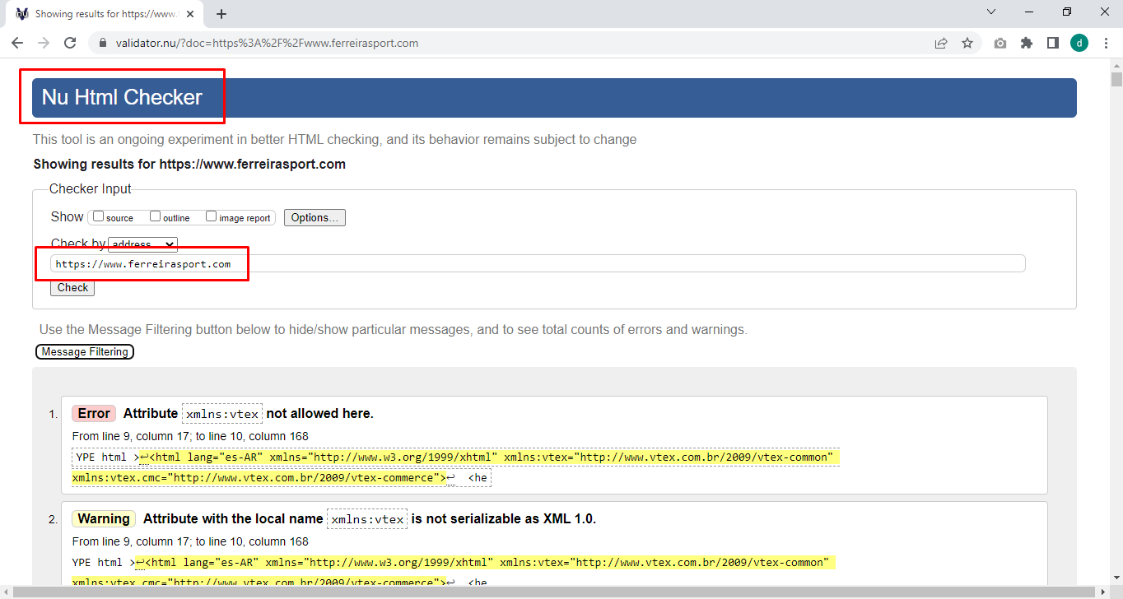

 | Página 22 de 24
 | Ir al Indice
Ejecución de la herramienta UN html Checker
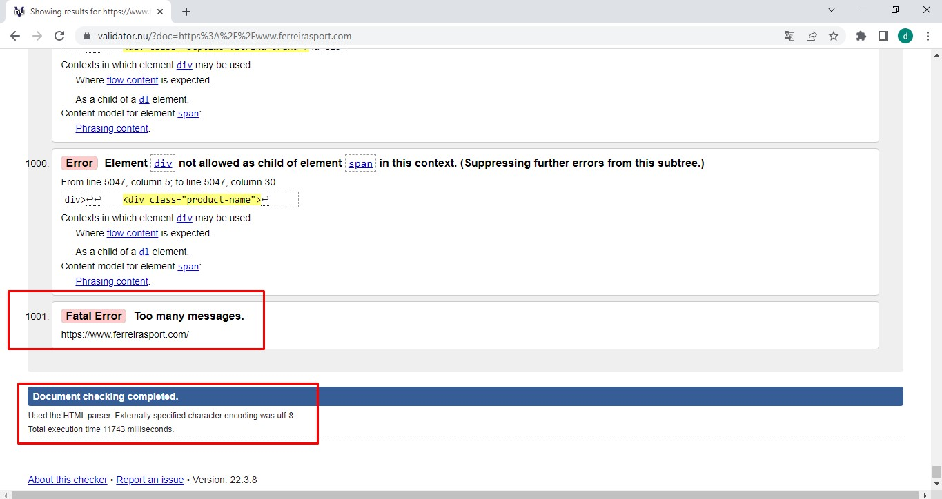

 | Página 23 de 24
 | Ir al Indice
Ejecución de la herramienta Speed Page (Móvil)
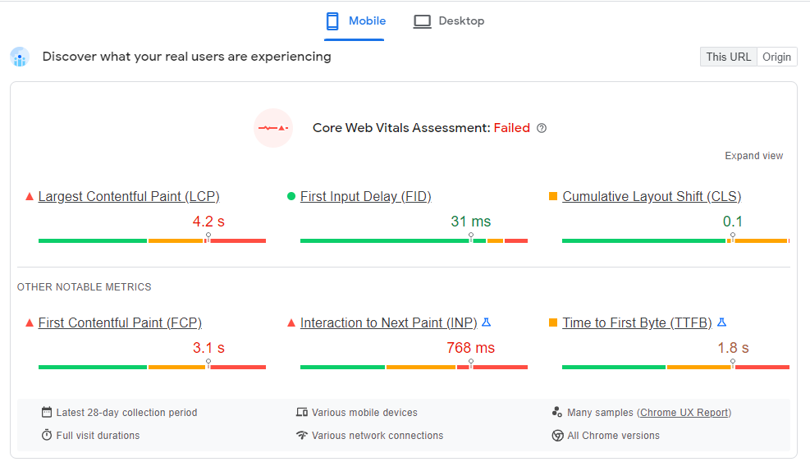

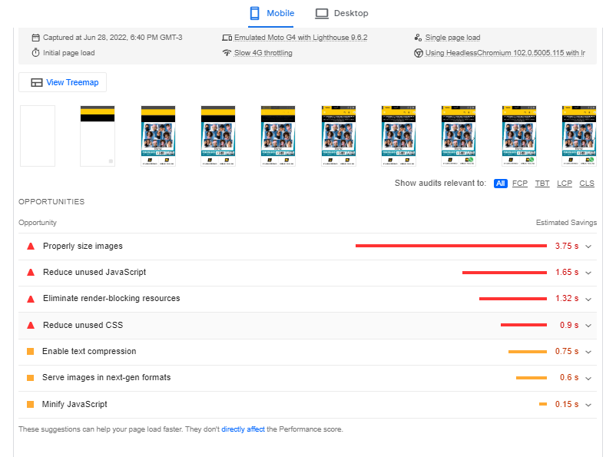

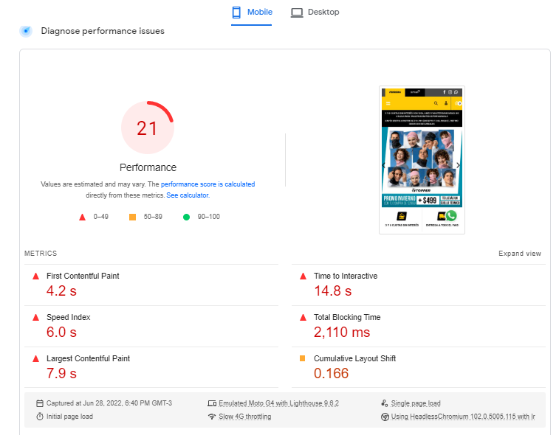

 | Página 24 de 24
 | Ir al Indice
Ejecución de la herramienta Speed Page (Escritorio)

